상품제안서
로이체 공기청정기 RAP-200-[일시품절] | 상품코드: F01265

 |  |  |  |  |  |  | 02-412-0044 | www.easy1.co.kr
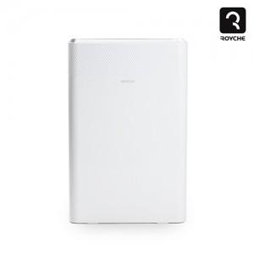

【상세/제작정보】

【인쇄/포장옵션】 | / 포장불가능

【공급단가】 | 수량 | 10~ | 50~ | 100~ | 300~ | 500~
*VAT별도 | 단가 | 65,040원 | 62,630원 | 60,220원 | 57,810원 | 56,370원

【상품 URL】 | http://www.easy1.co.kr/src/goods_detail.php?gdno=1265

